Sheet1
BOQ for the Vocational Training Equipment - PVC Employment Promotion through Building Vocational Skills in The Construction Sector in Kirkuk City, Kirkuk Governorate, Iraq
Items
# | Items | مصطلحات | Unit | Quantity | Price per unit (USD) | Total cost (USD) | Sample | Notes
1 | جرجوب ابيض | روط | Pcs | 15 |  | $- | 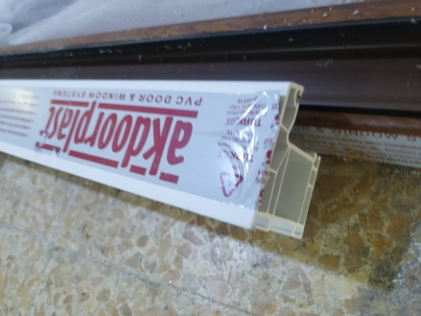
2 | Z باب ابيض | روط | Pcs | 10 |  | $- | 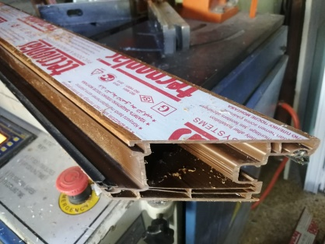
3 | T ابيض | روط | Pcs | 10 |  | $- | 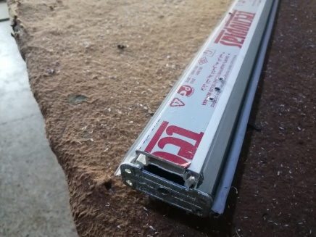
4 | Z شباك ابيض | روط | Pcs | 10 |  | $- | 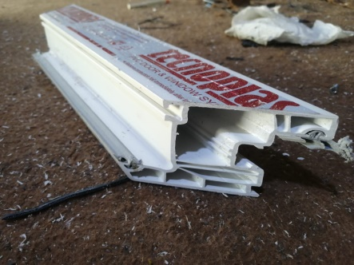
5 | ماسكة تك ابيض | روط | Pcs | 15 |  | $- | 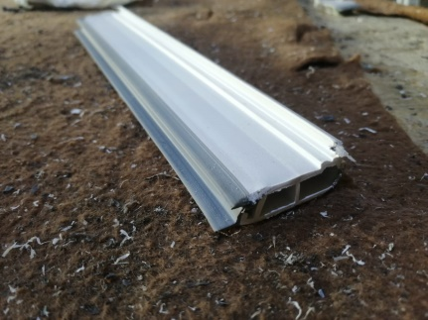
6 | ماسكة دبل ابيض | روط | Pcs | 15 |  | $- | 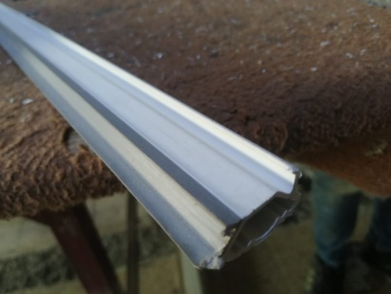
7 | حديد جرجوب | روط | Pcs | 20 |  | $- | 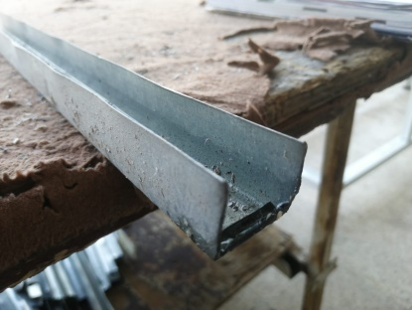
8 | شريط نرمادة | قطعة | Pcs | 20 |  | $- | 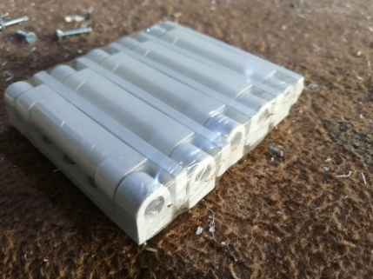
9 | نرمادة باب ابيض | قطعة | Pcs | 50 |  | $- | 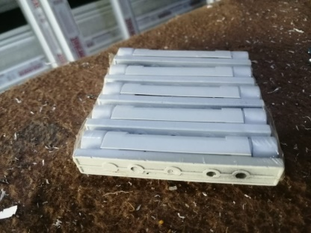
10 | لقمة T | قطعة | Pcs | 100 |  | $- | 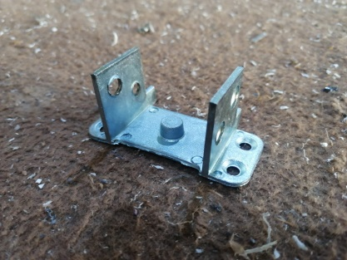
11 | برغي 38 ملم | باكيت | Pcs | 5 |  | $- | 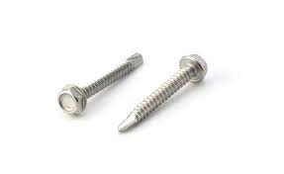
12 | برغي 25 ملم | باكيت | Pcs | 5 |  | $-
13 | يدة باب غرفة ابيض | قطعة | Pcs | 15 |  | $- | 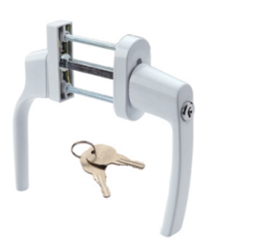
14 | يدة W.C ابيض | قطعة | Pcs | 15 |  | $- | 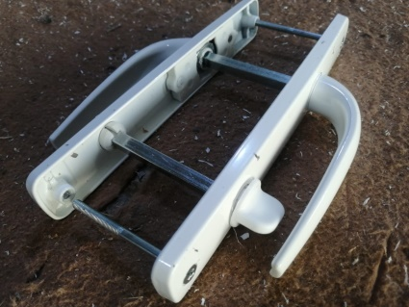
15 | كيلون باب غرفة | قطعة | Pcs | 10 |  | $- | 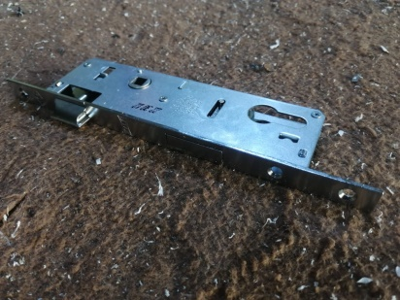
16 | كيلون W.C | قطعة | Pcs | 10 |  | $- | 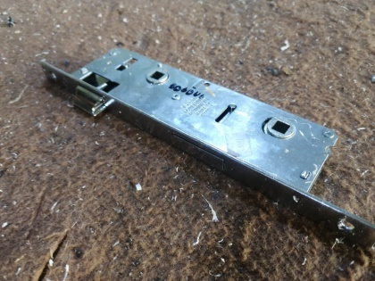
17 | يدة شباك ابيض | قطعة | Pcs | 25 |  | $- | 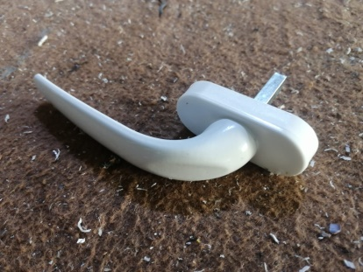
18 | سبانيول 28 سم | قطعة | Pcs | 25 |  | $- | 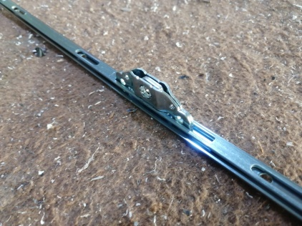
19 | سبانيول 40 سم | قطعة | Pcs | 25 |  | $-
20 | روط مانع الذباب ابيض | روط | Pcs | 5 |  | $- | 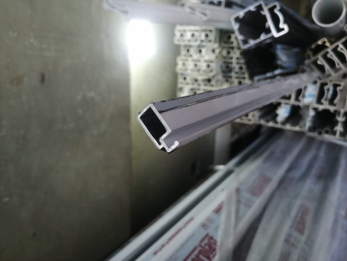
21 | جوكر مانع الذباب ابيض | قطعة | Pcs | 3 |  | $- | 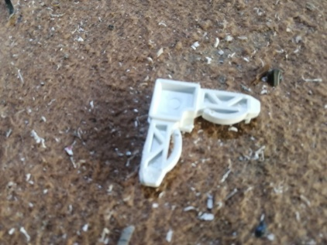
22 | لاستيك مانع الذباب ابيض | لفة | Pcs | 2 |  | $- | 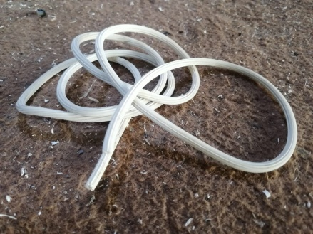
23 | مقابل كيلون | قطعة | Pcs | 20 |  | $- | 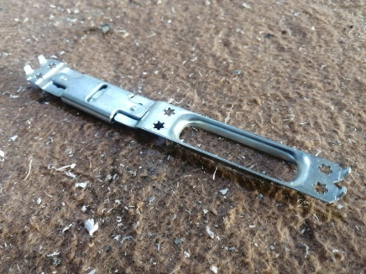
24 | زمبق | قطعة | Pcs | 75 |  | $-
25 | ديكور باب ابيض | قطعة | Pcs | 10 |  | $- | 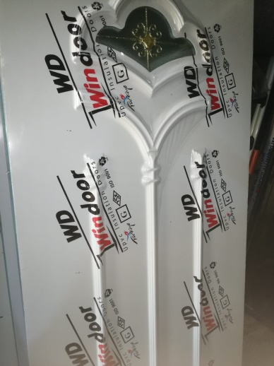
26 | بنل 1× 2 ابيض | قطعة | Pcs | 5 |  | $-
27 | سليكون ابيض | باكيت | Pcs | 2 |  | $- | 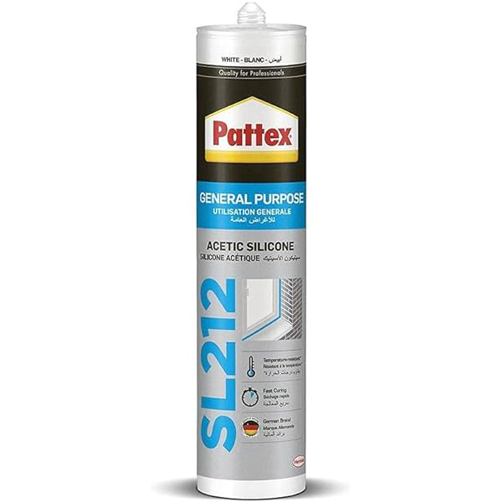
28 | فيته 5م اصلي | قطعة | Pcs | 10 |  | $-
29 | جرجوب 2 خط شمباني | روط | Pcs | 10 |  | $-
30 | جرجوب 3 خط شمباني | روط | Pcs | 10 |  | $- | 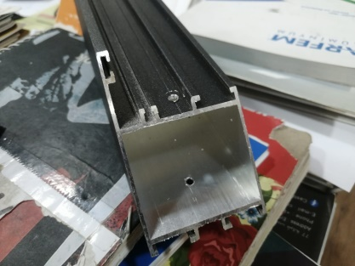
31 | جرجوب مفصلي شمباني | روط | Pcs | 10 |  | $-
32 | Z سلايت تك جام شمباني | روط | Pcs | 10 |  | $- | 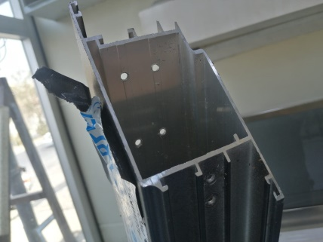
33 | T شمباني | روط | Pcs | 5 |  | $- | 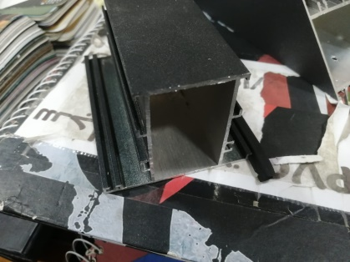
34 | ماسكة تك شمباني | روط | Pcs | 10 |  | $-
35 | لقمة جرجوب مفصلي | قطعة | Pcs | 100 |  | $-
36 | لقمة Z سلايت | قطعة | Pcs | 75 |  | $-
37 | لقمة Z باب | قطعة | Pcs | 50 |  | $-
38 | لقمة Z شباك | قطعة | Pcs | 75 |  | $-
39 | لقمة T المنيوم | قطعة | Pcs | 75 |  | $-
40 | قبق سلايت شمباني | روط | Pcs | 10 |  | $- | 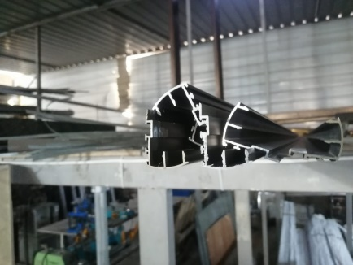
41 | جوكر مانع الذباب سلايت | قطعة | Pcs | 2 |  | $- | 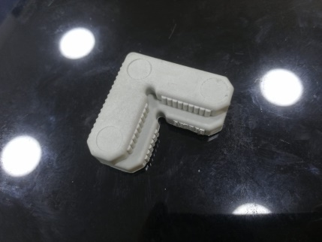
42 | فوجي | باكيت | Pcs | 2 |  | $- | 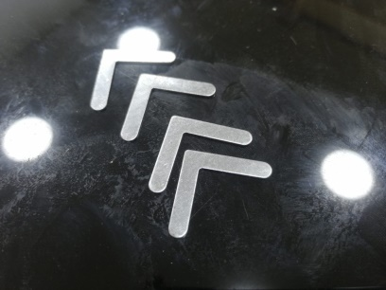
43 | سكويرة 22 ملم | باكيت | Pcs | 5 |  | $- | 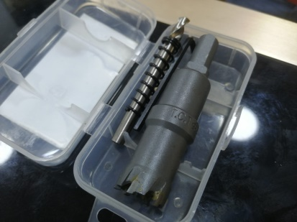
44 | تاير سلايت ابيض | قطعة | Pcs | 40 |  | $- | 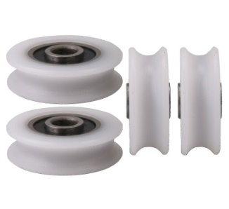
45 | تاير مانع الذباب | قطعة | Pcs | 40 |  | $-
46 | لاستيك المنيوم سلايت احمر | لفة | Pcs | 1 |  | $-
47 | سفيفة سلايت | لفة | Pcs | 1 |  | $- | 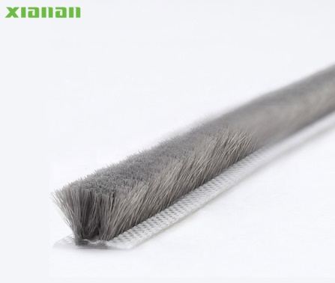
48 | لامبري المنيوم شمباني | روط | Pcs | 5 |  | $- | 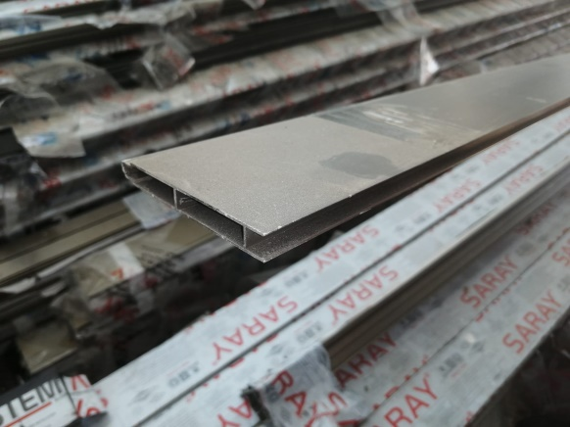
49 | مانع الذباب سلايت شمباني | روط | Pcs | - |  | $- | 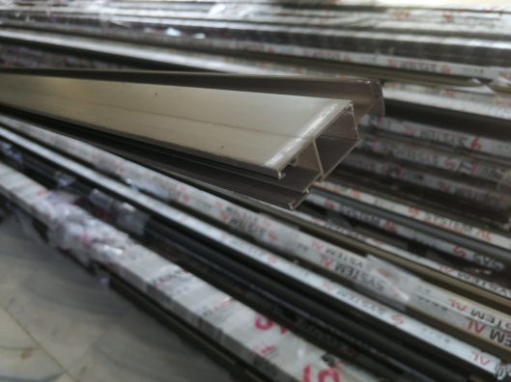
50 | جوكر قبق سلايت | باكيت | Pcs | 5 |  | $-
51 | يدة سلايت شمباني | قطعة | Pcs | 15 |  | $- | 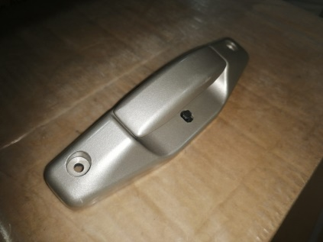
52 | يدة باب مفصلي كامل | قطعة | Pcs | 10 |  | $- | 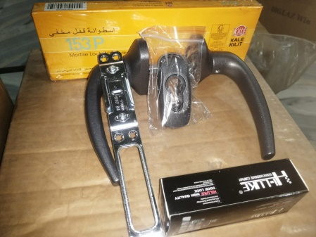
53 | يدة شباك المنيوم | قطعة | Pcs | 15 |  | $- | 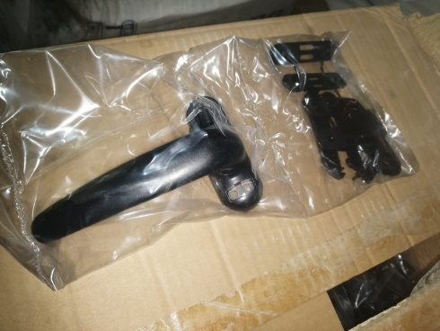
54 | يدة تونك انجيكو | قطعة | Pcs | 5 |  | $- | 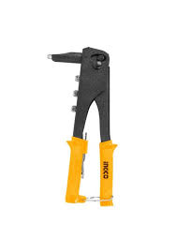
55 | مقص بليت | قطعة | Pcs | 5 |  | $- | 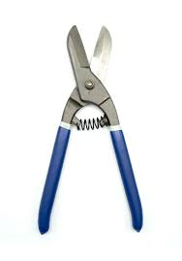
56 | مسمار تونك 4× 12 ملم | باكيت | Pcs | 5 |  | $- | 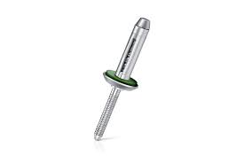
57 | تيغ كتر المنيوم 300 ملم | قطعة | Pcs | 2 |  | $- | 
              

